Sheet2
SE,EE |  | Java SE(标准版)、Java EE(企业版)、Java ME(微型版)
 |  | SE允许开发和部署在桌面、服务器、嵌入式环境和实时环境中使用的 Java 应用程序
 |  | EE帮助开发和部署可移植、健壮、可伸缩且安全的服务器端 Java 应用程序。Java EE 是在 Java SE 的基础上构建的，它提供 Web 服务、组件模型、管理和通信 API，可以用来实现企业级的面向服务体系结构
 |  | 简单来说的话就是： Java SE 就是做电脑上的运行软件 Java EE 就是用来做网站的 （例如JSP、Html5、CSS3）
垃圾回收 |  | JVM空闲时检查释放

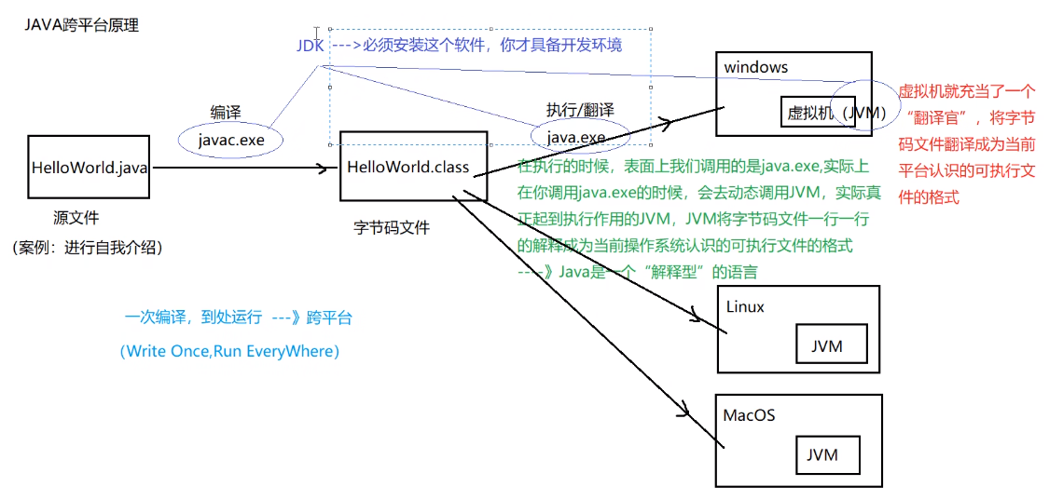
跨平台 |  | 核心是JVM虚拟机

编译运行 |  | javac test.java 生成class字节码文件 java test 运行
环境变量 |  | classpath: 运行时都会去该路径找class路径，因此可在任意路径运行 JAVA_HOME: jdk目录
文档注释 |  | /** 文档注释 @author @version xxxxxxx */
 |  | /** 文档中方法注释 @param name 姓名 @param age 年龄 */
 |  | javadoc对文档注释进行解析，生成说明文档 javadoc -d myHello -author -version Hello.java
反编译 |  | class变java jd-gui.exe
JDK,JRE和JVM |  | JDK:JAVA开发工具包，面向开发者 JRE：JAVA运行环境，面向用户 JVM：JAVA虚拟机

常用包 | lang | 核心类，如String、Math、Sytem和Thread类等，使用这个包无需使用import语句导入，系统会自动导入这个包中的所有类
 | util | 工具类/接口和集合框架类/接口。如Arrays和List、Set等。国际化，随机数，正则，读写压缩包文件
 | net | 网络编程相关的类/接口
 | io | 输入/输出编程相关的类/接口
 | text | 处理文本、日期、数字和消息的类和接口
 | sql | JDBC数据库编程的相关类/接口
 | awt | 构建图形用户界面(GUI)程序
 | javax.swing | 新界面包，用于构建平台无关的GUI程序
 | javax | 以javax开头的包都是扩展包

bean | 一种规范 | 1、所有属性为private 2、提供默认构造方法 3、提供getter和setter 4、实现serializable接口

